VPN Ejercicio 3
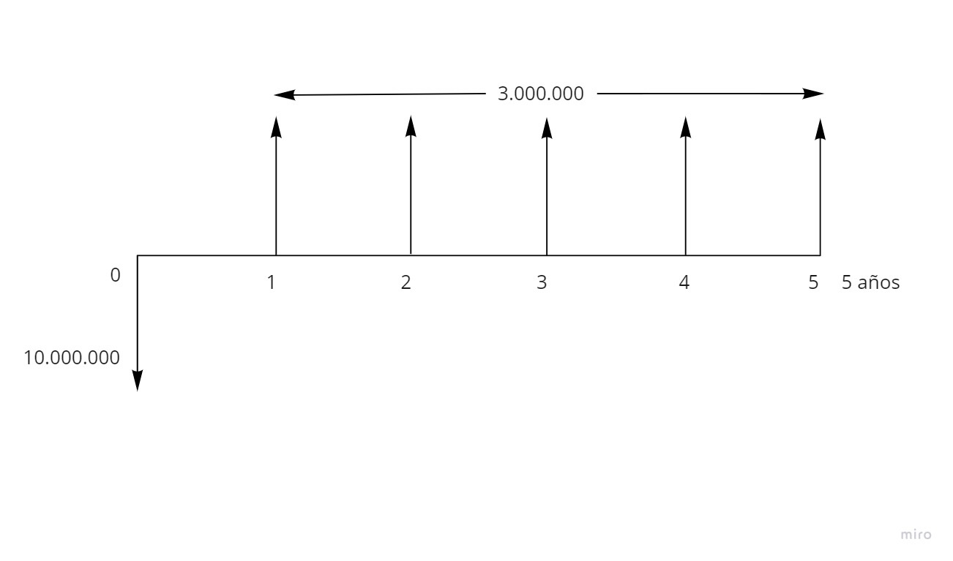
PERÍODO | VALORES
0 | 10,000,000
1 | 3,000,000
2 | 3,000,000
3 | 3,000,000
4 | 3,000,000
5 | 3,000,000

Tasa de oportunidad | 20.0%
VPI | 8,971,836
VPN | -1,028,164

